对账
订单号 | 订单类型 | 入住日期 | 离店日期 | 应收 |  |  |  | ,
999224743623852 | 正常 | 2023-07-06 | 2023-07-08 | 36.71 | 36.71 | 3497961 | 0 | ,3497961 | 直采
999224771423932 | 正常 | 2023-07-06 | 2023-07-08 | 170.85 | 170.85 | 3504173 | 0 | ,3504173 | 直采
999224828427986 | 正常 | 2023-07-05 | 2023-07-08 | 272.91 | 272.91 | 3518707 | 0 | ,3518707 | 直采
24862222843 | 正常 | 2023-07-03 | 2023-07-08 | 507.7 | 507.70 | 3527507 | 0 | ,3527507 | 直采
999224934706058 | 正常 | 2023-07-07 | 2023-07-08 | 49.39 | 49.39 | 3546104 | 0 | ,3546104 | 直采
999224938873916 | 正常 | 2023-07-04 | 2023-07-08 | 394.52 | 394.52 | 3546852 | 0 | ,3546852 | 直采
999225027607216 | 正常 | 2023-07-07 | 2023-07-08 | 228.93 | 228.93 | 3569415 | 0 | ,3569415 | 直采
999225027625620 | 正常 | 2023-07-07 | 2023-07-08 | 76.31 | 76.31 | 3569417 | 0 | ,3569417 | 直采
999225042723178 | 正常 | 2023-07-07 | 2023-07-08 | 18.72 | 18.72 | 3573078 | 0 | ,3573078 | 直采
999225044349026 | 正常 | 2023-07-05 | 2023-07-08 | 670.14 | 670.14 | 3573558 | 0 | ,3573558 | 直采
24754464483 | 赔款 | 2023-06-15 | 2023-06-17 | -53.18 | #N/A | 3500722 | #N/A | ,3500722 | #N/A | 本期扣款53.18元
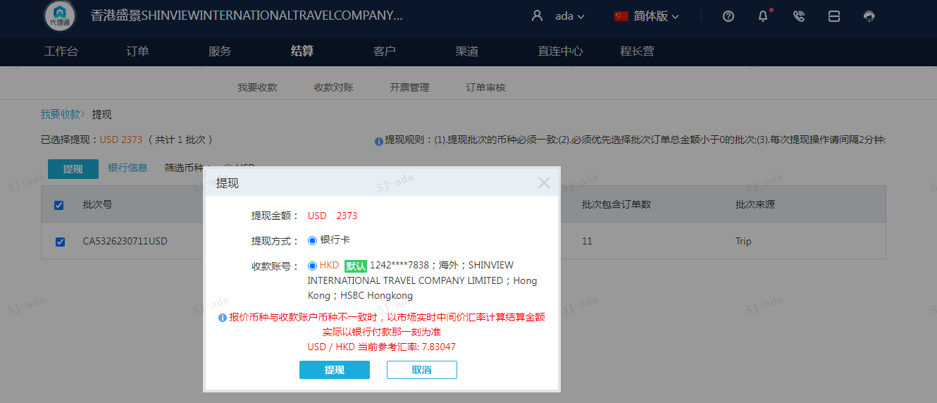
 |  |  |  | 2373
 |  |  |  | USD 2373
A230711094148911 | 2373 | 18581.71
USD / HKD 当前参考汇率: 7.83047
总计：2373 USD/ 18581.71 HKD

